Photos
Avant travaux |  | Après travaux
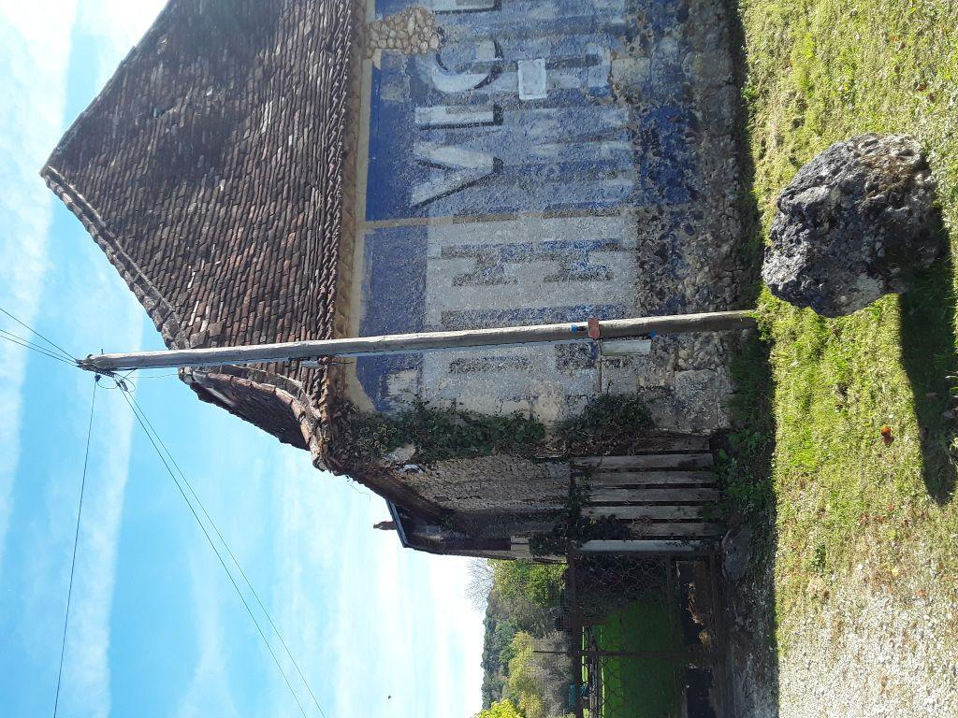 | 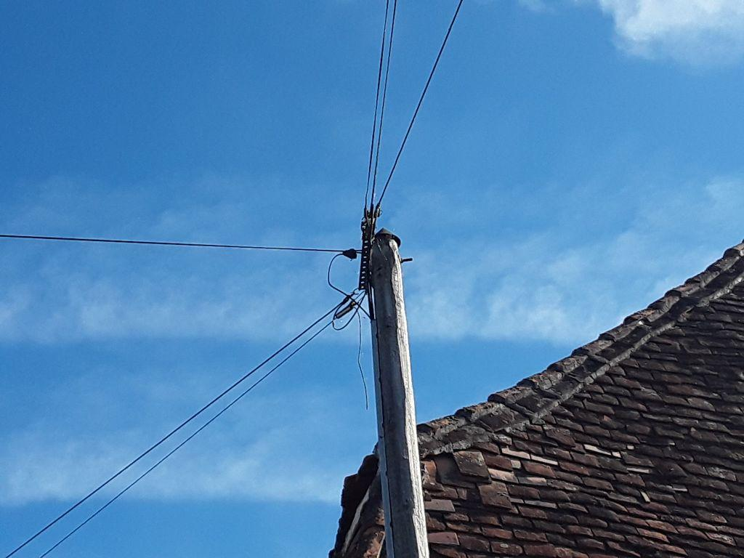
0424175_1.jpg | 0424175_2.jpg

